메모
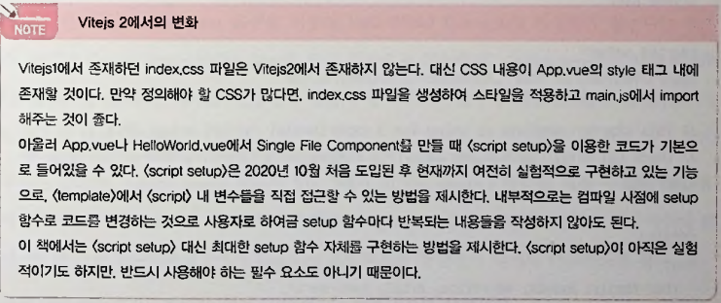
Vue.js 2를사용해개발된프로잭트에참여하여Vue.js 3로 의마이그레이션
 | https://v3.vuejs.org/guide/migration/introduction.html
소스코드
 | https://github.com/dongprojectteam/vue3_examples.git
package.json 파일이 있는폴더들은노드모듈패키지를직접 설치해야
 | npm install
database 폴더와 triplek라는서브폴더
 | npm install
database 폴더에서 서버를실행
 | node index.js
triplek 폴더와같은프론트엔드소스코드가들어있는폴더에서 애플리케이션을실행
 | npm run dev
 | http://localhost:3000/
Vue 3의 트렌드를지속적으로업데이트
 | www.doptsw.com
Vue 3로마이그레이션
 | vue/composition-api 플러그인을이용해 컴포지션API를사용할수있다.
Vue 3의대표신규기능들
 | 컴포지션API(Composition API)
 | Suspense
 | Teleport
 | 여러개의 v-model 디렉티브
 | 프록시(Proxies)로진화된반응성
 | Fragments
 | Emits Option
 | createRenderer
Standalone Electron Vue-devtools
 | npm install -g @vue/devtools@6.0.0-beta.2
Bootstrap 5
 | npm install -g bootstrap@next
Bootstrap은Popper를이용해 일부라이브러리를구현해 놓았으므로
 | npm install -g @popperjs/core
 | npm install -g popper.js # Bootstrap 5 Alpha 사용 시
Vue 3를CDN으로부터 코드에 포함
 | <script src = "https://unpkg.com/vue@next"></script>
NPM/Vite를이용한기본프로젝트생성
 | npm install vue@next
Vite를사용하 기 위해다음명령어를이용하여 Hello World App 프로젝트를생성
 | npm init @vitejs/app hello-world-vite2

실제로Vite를사용하기 위해다음명령어를이용하여 Hello World App 프로젝트를생성해보자.
 | npm init @vitejs/app hello-world-vite2
package.json이 들어 있는프로젝트폴더에서 다음 명령어를수행하여 필요한의존패키지들을설치
 | npm install (혹은 yarn install)
Vite는개발서버를실행시켜http://localhost:3000 과같은주소로접속을할수있게 해준다,
 | npm run dev
ES 모듈을 하나의 번들로 컴파일하는 작업을 진행하기 위해서 다음 커맨드를 이용한다.
 | npm run build

